Análisis de Operación
 |  |  |  |  |  |  |  |  |  |  |  |  |  |  | S-378-OT017 | OPERACIÓN: Generar vale de materiales

F-601-133
 | 
ANALISIS DE OPERACIÓN Y PROCEDIMIENTO OPERATIVO ESTANDAR |  |  |  |  |  |  |  |  |  | CLASE DE RIESGO | SEVERIDAD | FRECUENCIA | PROBABILIDAD | PERSONAS EXPUESTAS
 |  |  |  |  | Referencia al Procedimiento PR-04029 |  |  |  |  | A | Fatalidad | Anual | 100% Probabilidad | 1 a 2
 |  |  |  |  |  |  |  |  |  | B | Mayor Irreversible severo | Mensual | 60% Probabilidad | 3 a 7
OPERACIÓN: Generar vale de materiales |  |  |  |  |  |  |  | CLASE DE RIESGO | B | C | Mayor Irreversible | Semanal | 25% Probabilidad | 8 a 15
 |  |  |  |  |  |  |  | ESTADO CRÍTICO | RIESGO BAJO |  | Menor Irreversible | Diario | Casi Imposible | > 50
 |  |  |  |  |  |  |  |  |  |  | Mayor Reversible | Cada hora
NÚMERO DE PROCEDIMIENTO |  | GRUPO DE ANÁLISIS (Nombre, Puesto y Firma) | FECHA DE EMISIÓN |  |  |  | MÁQUINA / LÍNEA / AREA |  |  |  | Menor Reversible | Constante
S-378-OT017 |  | Líder de máquina Conductor Conductor Conductor Condutor | 2024-09-01 |  |  |  | PA-04 PA-05 |  |  |  | Bajo
DEPARTAMENTO |  |  | REVISÓ LIDER /SUPERVISOR /JEFE DE ÁREA /ING. PROCESO |  |  |  | REVISIÓN No.
INCONTINENCIA |  |  | Nayib Ramírez |  |  |  | 2
PUESTOS QUE APLICA |  |  | REVISÓ COEQUIPERO |  |  |  | AUTORIZÓ
Conductor |  |  | Eduardo González |  |  |  | Israel García

1. OBJETIVO |  | Asegurar el cumplimiento de los pasos establecidos en el procedimiento de generar vale de materiales, salvaguardando la seguridad del trabajador, la productividad del área, las especificaciones del proceso y las medidas de medio ambiente establecidas en el área.
2. HERRAMIENTAS |  | Ninguna
3.EQUIPO DE PROTECCION PERSONAL (BASICO) |  | ZAPATOS DE SEGURIDAD, LENTES DE SEGURIDAD Y TAPONES AUDITIVOS.
4.EQUIPO DE PROTECCION PERSONAL (ESPECIFICO) |  | Ninguno
5. SUSTANCIAS QUÍMICAS |  | Ninguna

SECUENCIA DE LA OPERACIÓN EN PASOS |  | CONSECUENCIA,PARTE DEL CUERPO QUE PUEDE SER AFECTADA,MECANISMO | CLASE DE RIESGO | ESTADO CRÍTICO Calcular para A, B y C
 |  |  |  | SEVERIDAD | FRECUENCIA | PROBABILIDAD | PERSONAS EXPUESTAS | ESTADO CRITICO | ACCIONES FISICAS PARA EL CONTROL DEL RIESGO
1 | 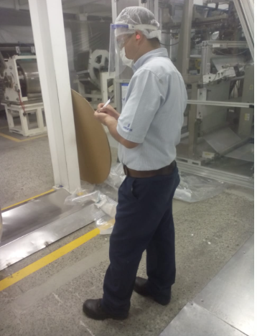 El ejecutante revisa los materiales disponibles en la máquina y valida, de acuerdo a la bitácora las unidades faltantes de producción de la clave. | Ninguno | FALSE |  |  |  |  | 0 | Ninguna
2 | 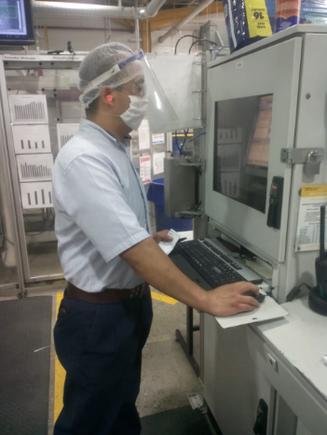 El ejecutante se dirige a la computadora y abre la página del MES. | Ninguno | FALSE |  |  |  |  | 0 | Ninguna
3 | 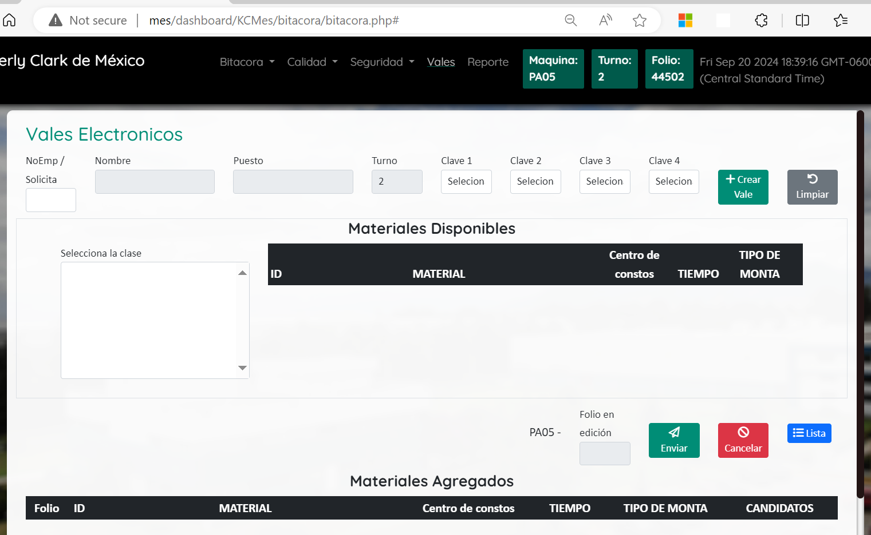 El ejecutante se dirige a la página "vales" en el MES. | Ninguno | FALSE |  |  |  |  | 0 | Ninguna
4 | El ejecutante anota su número de empleado y selecciona la opción "Generar vale". | Ninguno | FALSE |  |  |  |  | 0 | Ninguna
5 | 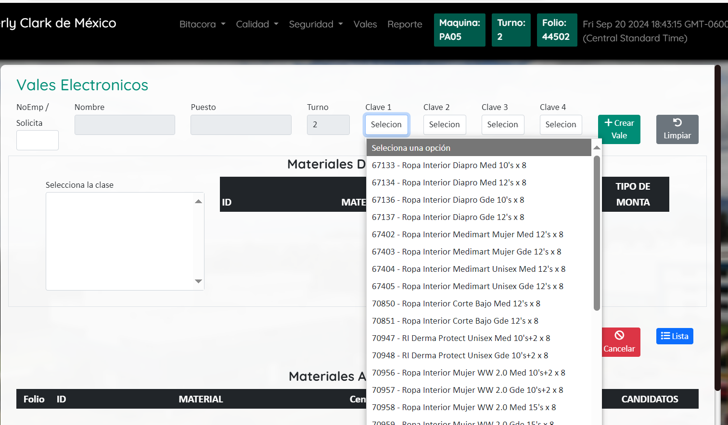 El ejecutante selecciona la clave que se está produciendo, o en caso de ser necesario, de la siguiente clave a producir. | Pérdidas económicas entre 10,000.00 a 100,000.00 MXN por correr materiales equivocados en la presentación. Pérdidas económicas entre 10,000.00 a 100,000.00 MXN por tener detenida la operación por falta de materiales al elegir una clave incorrecta. | B | Mayor Reversible | Cada hora | 25% Probabilidad | 1 a 2 | 16 | Ojos y mente en la tarea. Valida siempre la clave que se está produciendo o por producir, si tienes duda comunícate con el ingeniero de proceso.
6 | 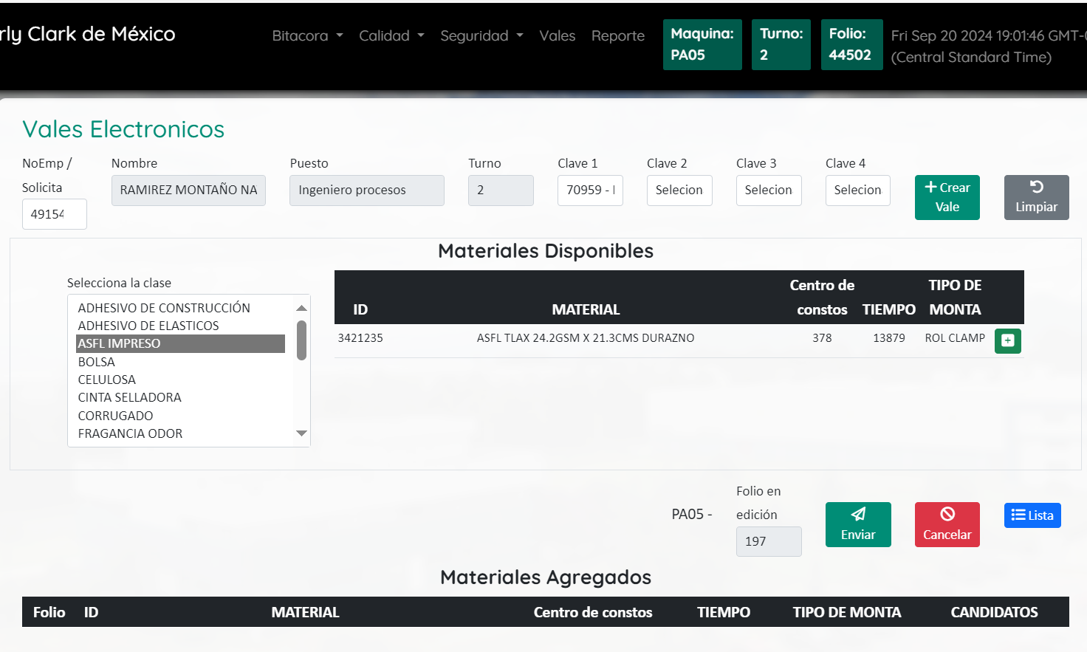 El ejecutante selecciona el material a solicitar en el menú izquierdo y da click en el botón verde con el símbolo "+". | Pérdidas económicas entre 10,000.00 a 100,000.00 MXN por correr materiales equivocados en la presentación. Pérdidas económicas entre 10,000.00 a 100,000.00 MXN por tener detenida la operación por falta de materiales al elegir una clave incorrecta. | B | Mayor Reversible | Cada hora | 25% Probabilidad | 1 a 2 | 16 | Ojos y mente en la tarea. Valida siempre la clave que se está produciendo o por producir, si tienes duda comunícate con el ingeniero de proceso.
7 | 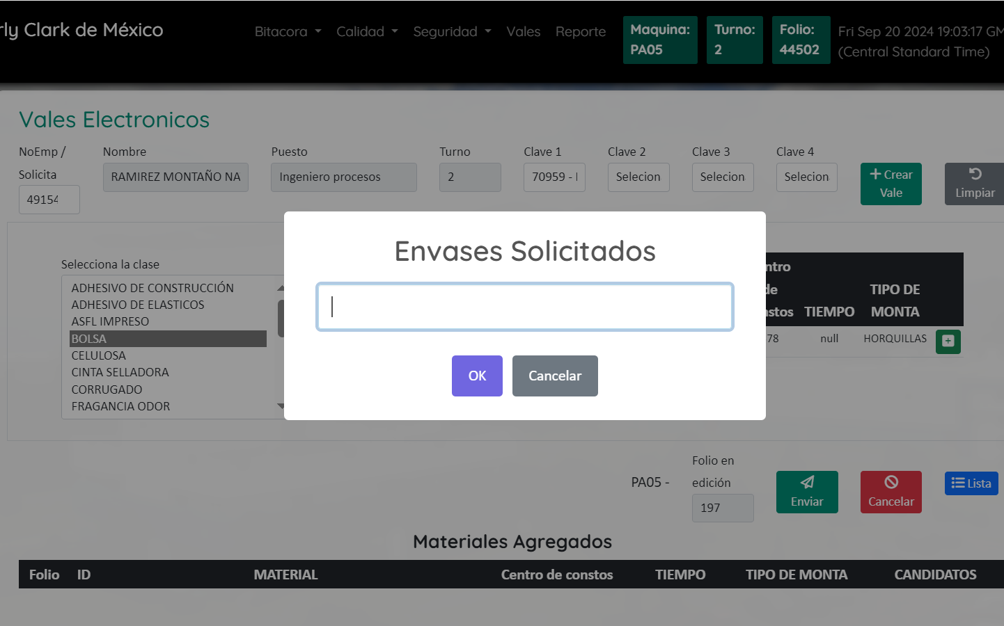 El ejecutante ingresa la cantidad de piezas a solicitar del material. | Pérdidas económicas entre 10,000.00 a 100,000.00 MXN por correr materiales equivocados en la presentación. Pérdidas económicas entre 10,000.00 a 100,000.00 MXN por tener detenida la operación por falta de materiales al elegir una clave incorrecta. | B | Mayor Reversible | Cada hora | 25% Probabilidad | 1 a 2 | 16 | Ojos y mente en la tarea. Valida siempre la clave que se está produciendo o por producir, si tienes duda comunícate con el ingeniero de proceso.
8 | 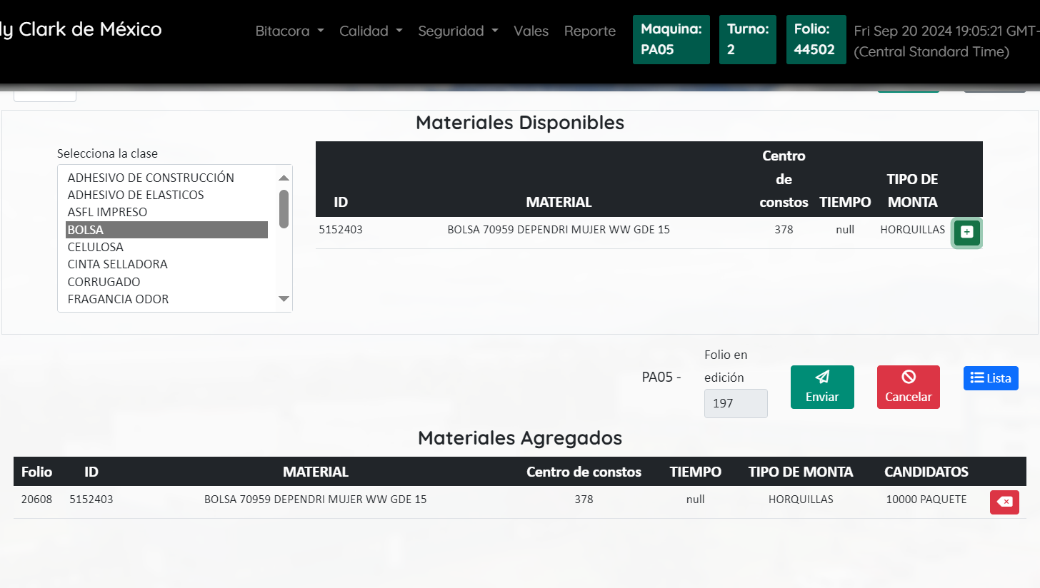 El ejecutante valida que estén correctamente agregados todos los materiales necesarios en el apartado de "Materiales agregados". | Pérdidas económicas entre 10,000.00 a 100,000.00 MXN por correr materiales equivocados en la presentación. Pérdidas económicas entre 10,000.00 a 100,000.00 MXN por tener detenida la operación por falta de materiales al elegir una clave incorrecta. | B | Mayor Reversible | Cada hora | 25% Probabilidad | 1 a 2 | 16 | Ojos y mente en la tarea. Valida siempre la clave que se está produciendo o por producir, si tienes duda comunícate con el ingeniero de proceso.
9 | El ejecutante presiona el botón de enviar para que el material sea entregado al almacén de materia prima. | Pérdidas económicas entre 10,000.00 a 100,000.00 MXN por correr materiales equivocados en la presentación. Pérdidas económicas entre 10,000.00 a 100,000.00 MXN por tener detenida la operación por falta de materiales al elegir una clave incorrecta. | B | Mayor Reversible | Cada hora | 25% Probabilidad | 1 a 2 | 16 | Ojos y mente en la tarea. Valida siempre la clave que se está produciendo o por producir, si tienes duda comunícate con el ingeniero de proceso.
 | Fin del Análisis
"Vigencia de los Procedimientos según PR-03975" y "Uso, reposición y disposición de EPP según PR-43982"
2

CONTROL DE CAMBIOS
F-601-133
 |  |  |  |  |  |  |  | 
INDICAR EN EL CONTROL DE CAMBIOS SI FUE DERIVADO DE 3.1, REPORTE DE ACCIDENTE/ INCIDENTE, MODIFICACIÓN AL PROCESO, ETC.

 | S-378-OT017 |  | OPERACIÓN: Generar vale de materiales
 | REVISIÓN | NOMBRE DE LA PERSONA QUE REALIZÓ LA REVISIÓN |  | FECHA DE REVISIÓN | FIRMA AUTORIZACIÓN | FIRMA DE REVISIÓN | SE REALIZARÓN CAMBIOS |  | SI ( EXPLICA CUALES FUERON LOS CAMBIOS)
 |  |  |  |  |  |  | NO | SI

 | 2 | Nayib Ramírez |  | Sep-24 | Israel García | Victor Morales |  | X | Se actualiza redacción y exposición a riesgos. Se actualiza formato. Se agrega máquina PA-05 al procedimiento.

